Tipps
Zellen automatisch ausfüllen | EASY4ME

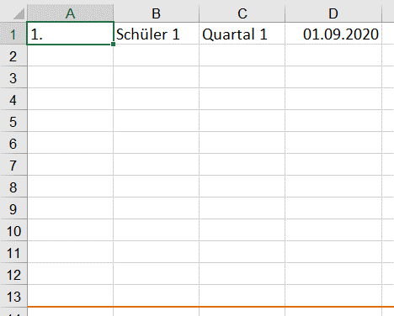

Der Anfasspunkt wird nach unten gezogen.

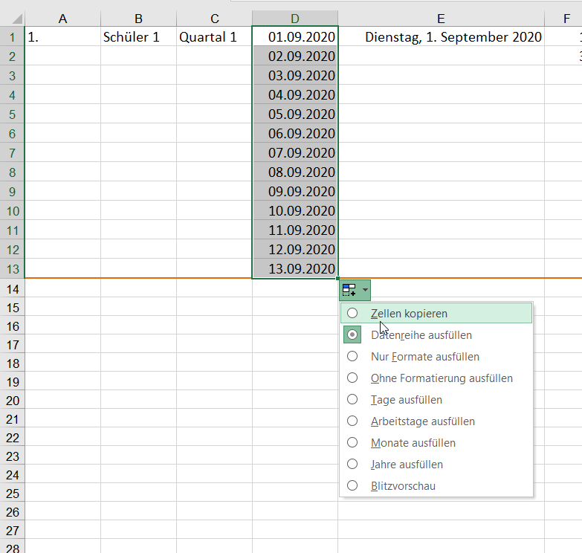
Es wird automatisch weitergezählt.
Ist dies unerwünscht, muss "Zellen kopieren" ausgewählt werden. Somit würde in jeder Zelle 01.09.2020 stehen.
Oder: STRG-Taste drücken

Automatisch ausfüllen
1. | Schüler 1 | Quartal 1 | 2020-09-01 | 2020-09-01 | 1 | 10 | MO | Januar | Jänner | 1 | 3 | 4 | 7
 |  |  |  |  | 3 | 20 |  |  |  |  | 4 | 6
 |  |  |  |  |  |  |  |  |  |  | 3 | 2
 |  |  |  |  |  |  |  |  |  |  | 4 | 3
 |  |  |  |  |  |  |  |  |  |  | 5 | 4
 |  |  |  |  |  |  |  |  |  |  | 6 | 2
 |  |  |  |  |  |  |  |  |  |  | 3 | 2
 |  |  |  |  |  |  |  |  |  |  | 4 | 3
 |  |  |  |  |  |  |  |  |  |  | 5 | 4
 |  |  |  |  |  |  |  |  |  |  | 6 | 5
 |  |  |  |  |  |  |  |  |  |  | 7 | 6
 |  |  |  |  |  |  |  |  |  |  | 8 | 7
 |  |  |  |  |  |  |  |  |  |  | 9 | 8

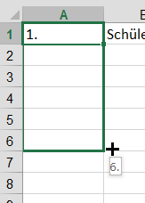
Ziehe mit gedrückter Maustaste nach unten....

